总体任务目标
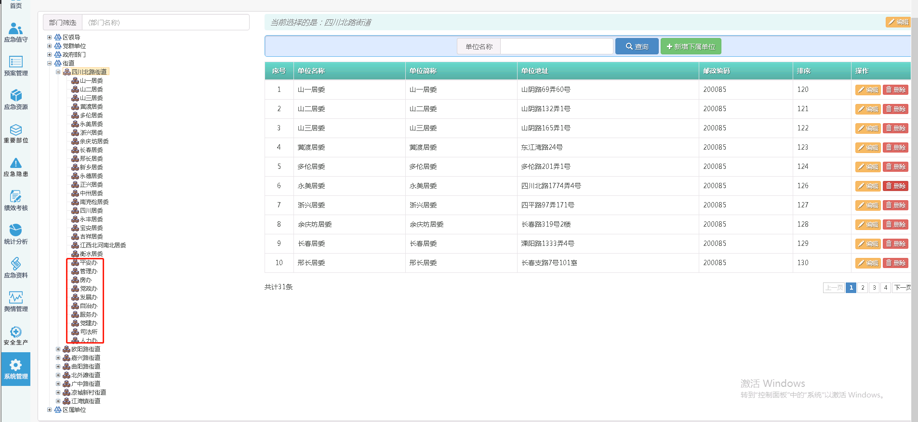
 | 需求方 | 优先级 | 责任人 | 时间 | 设计 | 前端 | 后端 | 研发
产品
BUG修改 | 市局 | 高 |  | 本周
零报告 | 市局 | 高 | 李明跃，曹香港 | 本周
自动排班 | 市局 | 高 | 罗攀博 | 本周
值班说明 | 市局 | 高 | 王嵩，曹香港 | 本周
移动端区级用户相关问题 | 闵行 | 高 |  | 本周
“值班记录”名称更改为“指挥调度” | 闵行 | 高 |  | 周三
值班排班（名称调整）——值班排班、排班统计、人员统计、岗位设置 | 闵行 | 高 |  | 周三
值班排班切换列表模式时，日期下面默认附上当天（星期几）； 当天直接显示到当天值班那一行 | 闵行 | 高 |  | 周三
值班排班，两种模式下，国定假日、重大活动等排班加背景色； 默认当天排班也要加背景色 | 闵行 | 高 | 李明跃 | 周三
突发事件做个表格视图，可切换 | 闵行 | 高 | 叶明珠 | 周三
突发事件的按钮名字修改、短信报送、应急指挥；“删除”按钮去除 | 闵行 | 高 | 叶明珠 | 周三
事件续报名称更改为“流程记录”（添加记录） | 闵行 | 高 | 李明跃 | 周三
平台端，每条突发事件要有【置顶】和【取消置顶】按钮，一旦置顶，底色就是淡红 | 闵行 | 高 | 李明跃，曹香港 | 周三
预案过期功能 | 闵行 | 高 | 李明跃，曹香港 | 周三

虹口
接入市应急局突发事件 |  | 中 |  | 本周
调用接口需要同时调用日志接口 |  | 中 | 罗攀博 | 本周
虹口应急管理数据库迁移 |  | 中 | 赵泽 | 本周
值班角色中增加“总值班长、轮值指挥长”。排序：总指挥长、轮值指挥长、指挥长、值班员、操作员 |  | 中 | 罗攀博 | 本周
大屏的值班数据没有按照值班头衔正确排序 |  | 中 | 罗攀博 | 本周
值班数据，和10个单位的人员提供数据接口给到星环 |  | 低 |  | 本周
关注看板,首页，突发事件下钻 |  | 中 | 王嵩，曹香港 | 本周

奉贤
节假日大屏 |  | 中 | 全员 | 本周

金山
大屏中事件、舆情、预警的弹出框大小调整，现在大屏上看着太小了 |  | 中 | 叶明珠 | 周四
大屏地图比例放大，默认金山全景，边界用黄色或者绿色，不要用蓝色 |  | 中 | 叶明珠 | 周四
地图工具栏图标说明文字再调大 |  | 中 | 叶明珠 | 周四
部门顺序按照提供的表格调整 |  | 中 | 曹香港 | 周四
登录后的密码修改密码的短信验证码去除，原密码验证 |  | 中 | 叶明珠，罗攀博 | 周四

宝山
重要警情 |  | 中 |  | 周三
地图调整三维地图 |  | 低

浦东
移动端 |  | 高 |  | 本周

